Price_Breakdown_CA&A
No. | Item | Price Breakdown | Percent | Portion
1.1 | Project Management | 182,000 | 6.30% | 16.41 | note กิจกรรมอื่น รวมแล้วหารลง 2.1-2.8 |  |  |  | option 2 | 1,575,000.00
1.2 | Requirement Gathering | 292,000 | 10.11% |  | Business Development | 163000 |  |  | option 3 | 1,859,250.00
2 | Business Requirements Task : Analysis & Design, Program coding,Unit Test |  |  |  | Team Meeting | 110500 |  |  | รวม | 3,434,250.00
2.1 | ปรับระบบเปลี่ยนไป Login ด้วย Multifactor Authentication for Azure AD (PTT Employee) | 148,250 | 5.13% | 77.15 | support after go-live | 99000 |  |  | To Be option1 | 2,888,500.00
2.2 | ปรับหน้า Set สิทธิ User, Role ส่งข้อมูลไประบบ CA&A | 49,225 | 1.70% |  |  |  |  |  | ลดราคา | 545,750.00
2.3 | เพิ่มหน้าจอ Set User ให้กำหนดเป็นรายบุคคลได้ | 82,375 | 2.85% |  |  |  |  |  |  | 0.15891388222
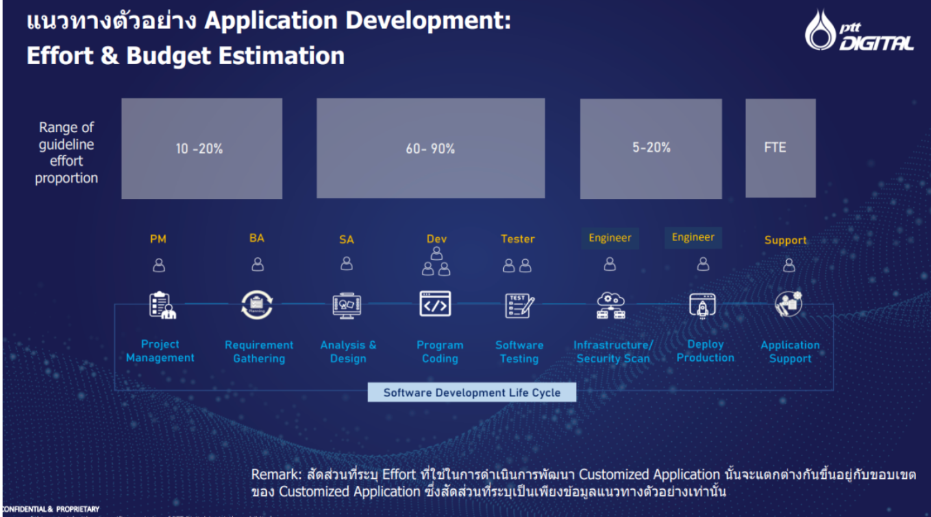
2.4 | หน้าจอ Set สิทธิ ให้กำหนดตาม Employee และ Role (ให้เลือกได้มากกว่า 1 Role) | 100,650 | 3.48%
2.5 | Data Migration ข้อมูล User, Role ไประบบ CA&A | 86,625 | 3.00%
2.6 | Data Cleansing ข้อมูล User, Role ในระบบ | 61,125 | 2.12%
2.7 | แยกส่วน System Setting ออกจาก Module Ilogbook | 86,625 | 3.00% |  |  |  |  | หารของ 2.1 authen / 5 task
2.8 | พัฒนาหน้าจอ Set Permission ให้ระบุ Display only , Add-Edit-View | 103,625 | 3.59% |  |  | 372500 | 37250.00 | 18625.00 | 22350
2.9 | ทบทวนและปรับสิทธิ์การใช้งานปุ่ม (Permission) ครอบคลุม 49 หน้าจอ | 110,500 | 3.83%
2.10 | เพิ่ม Session Timeout | 93,500 | 3.24%
2.11 | Postpone Basic Finish Date - ปรับ Workflows | 321,000 | 11.11%
2.12 | Postpone Basic Finish Date แสดงข้อมูล Staus Order | 215,250 | 7.45%
2.13 | Postpone Basic Finish Date เพิ่ม History Log | 34,000 | 1.18%
2.11 | Dashboard จำนวน Deferral ในแต่ละเดือน ภาพรวม แยกตาม Discipline แยกตาม Rank แยกเป็น PM 01, 02, 06 แยกตามพื้นที่ GSP | 124,350 | 4.31%
2.12 | Dashboard แสดง Order ที่มีความเสี่ยง Max > Min | 90,350 | 3.13%
2.13 | Dashboard Top Rank: EQ ที่มีการเลื่อนบ่อยที่สุด แต่ละกลุ่มงาน [E, I, M] แยกตาม Main Work Center | 90,350 | 3.13%
2.14 | Dashboard Top Rank: EQ ที่มีการเลื่อนนานที่สุด แต่ละกลุ่มงาน [E, I, M] แยกตาม Main Work Center | 90,350 | 3.13%
2.15 | Dashboard Top Rank: เหตุผลการไม่ใช้และเลื่อนซ่อมบำรุงอุปกรณ์ | 73,350 | 2.54%
3 | Testing SIT, UAT | 202,000 | 6.99%
4 | Training, Document | 65,000 | 2.25%
5 | Infrastucture / Security Scan | 102,000 | 3.53% | 6.44
6 | Deploy Production | 84,000 | 2.91%
 | Sum | 2,888,500 | 100.00%

Req_1
Authentication
AS IS | login ผ่าน AD | TO BE
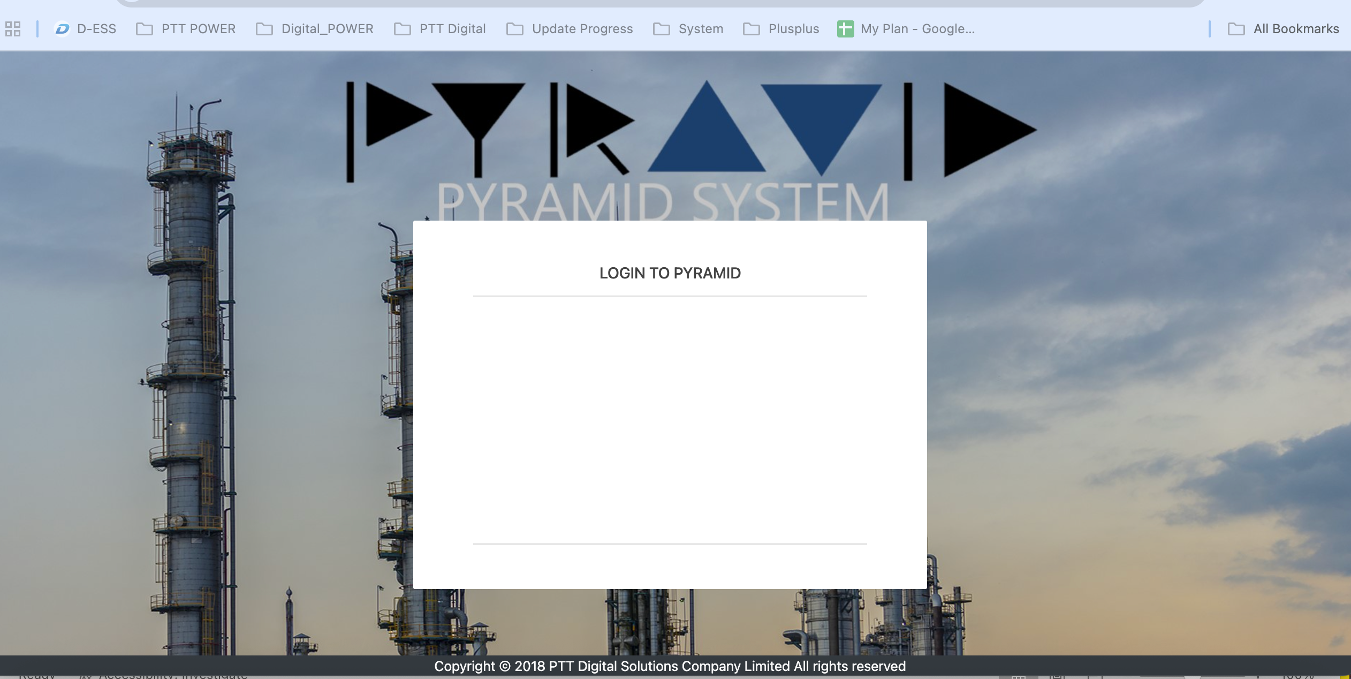
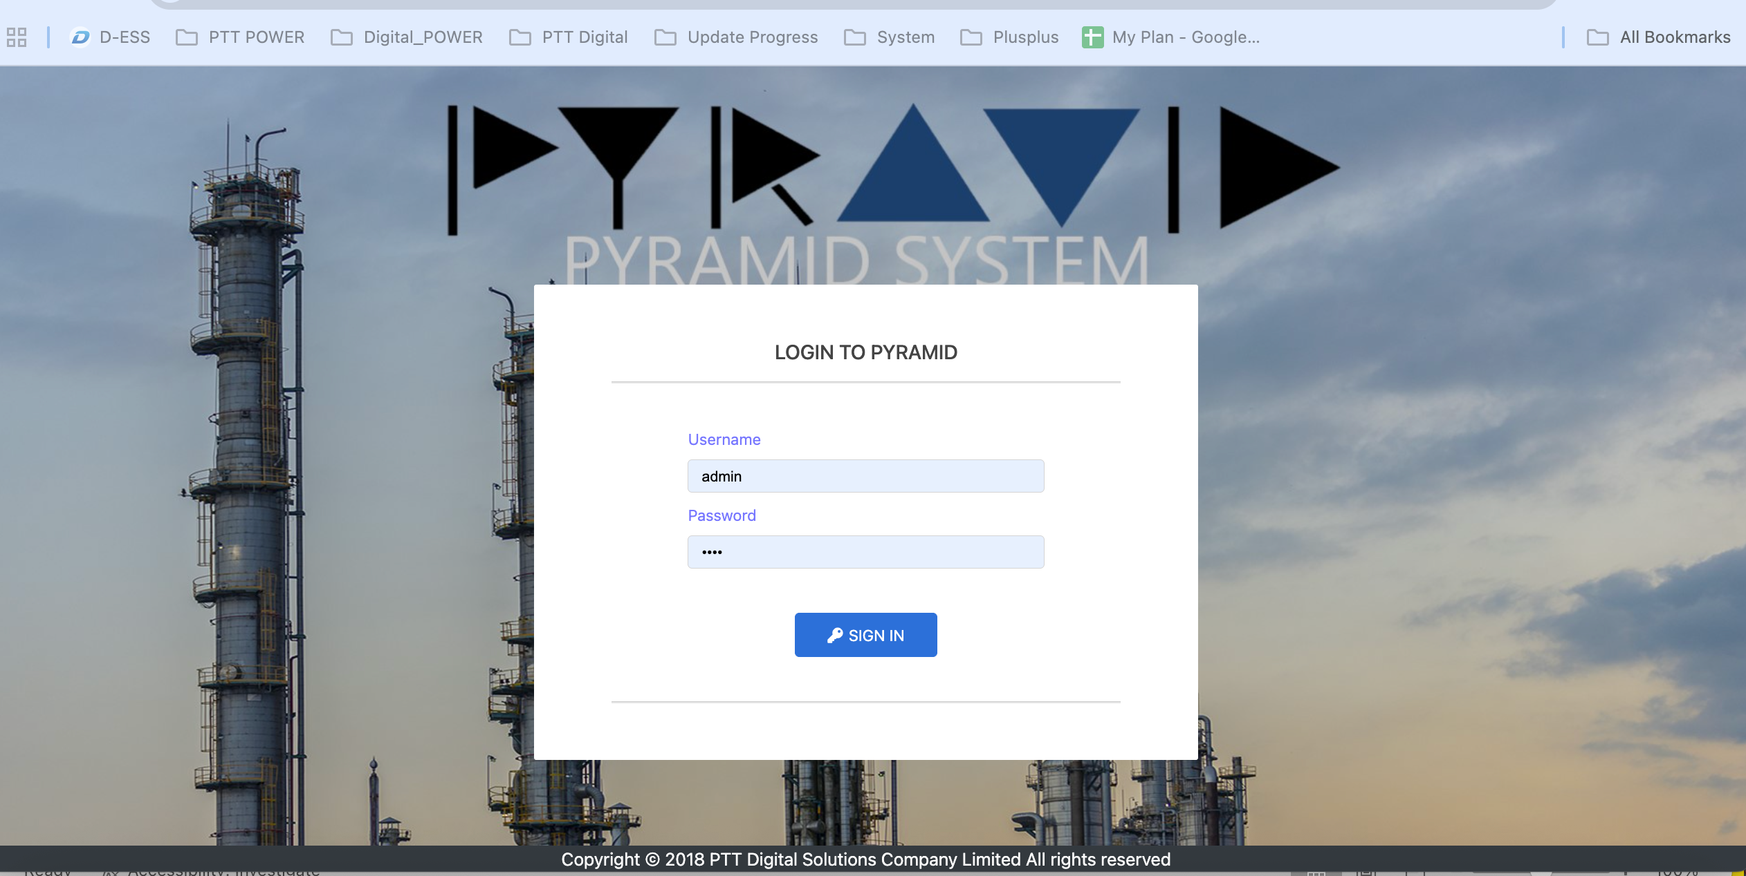
 |  |  |  |  |  | Multifactor Authentication for Azure AD (PTT Employee)

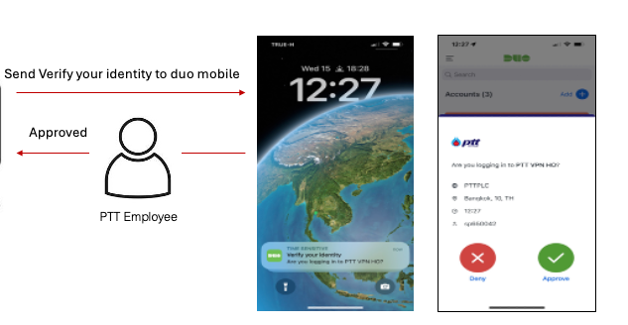

 |  |  |  |  |  | เชื่อมต่อ Azure AD

PTT User

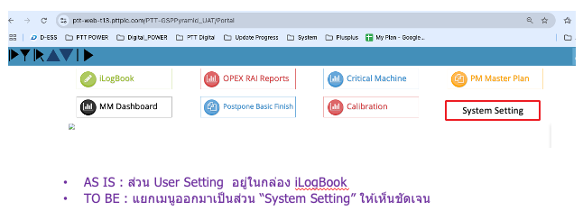

 |  |  | Pyramid พัฒนาหลาย Phase และแยก Module กันเป็นเหมือนคนละ Web, โครงสร้าง
 |  |  | การแยกส่วน System Setting ออกมา จะทำโดย Copy Module iLogbook และ set เปิดปิดเมนูแทน (มีผลกระทบและใช้ Effort น้อยที่สุด)

•AS IS : กำหนดสิทธฺการเข้าใช้งานระบบตามหน่วยงาน
 |  |  |  | TO BE
 |  |  |  |  | 1.เพิ่มให้กำหนดเป็นรายบุคคลได้
 |  |  |  |  | 2.Data Cleansing หน่วยงาน, Role
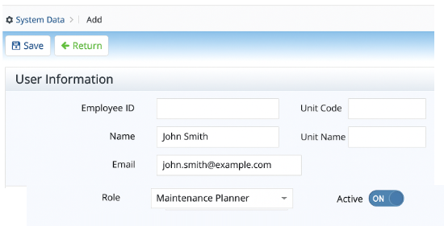
 | ปรับหน้า Condition Search ให้แสดงตาม User
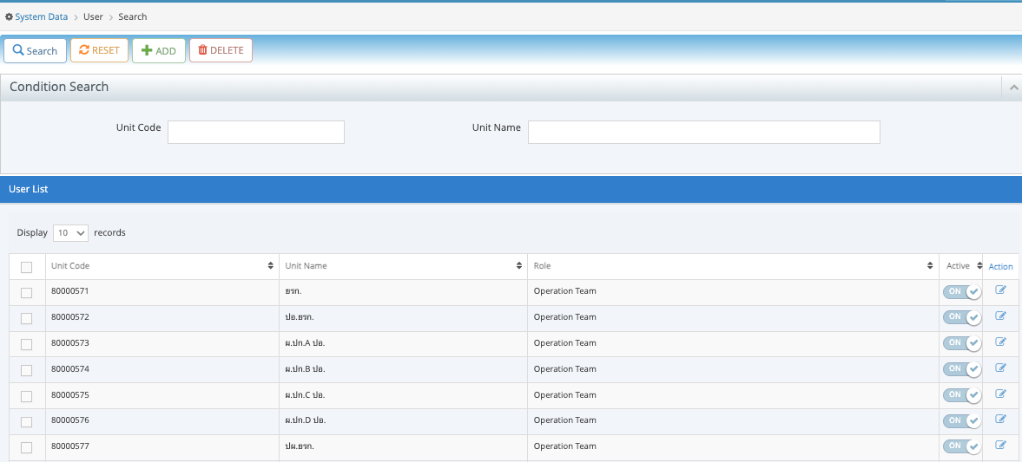

 |  |  |  |  |  |  | Update User-Role CA&A

Req_2
ปรับปรุง Authorization
AS IS
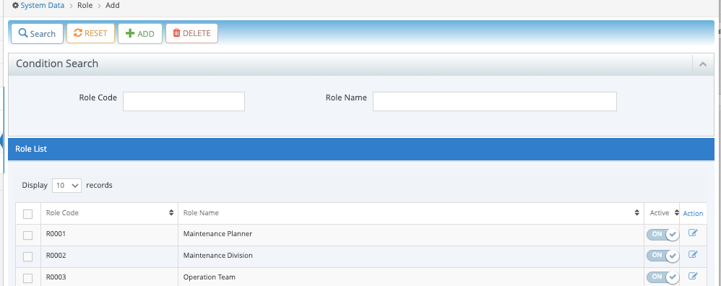

 | TO BE

 | พัฒนาหน้าจอ แสดงเมนู เป็นแบบ Tree แสดง 3 Level> Set Permission ให้ระบุ Display only , Add-Edit-View
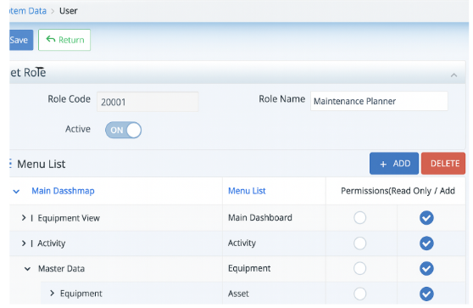

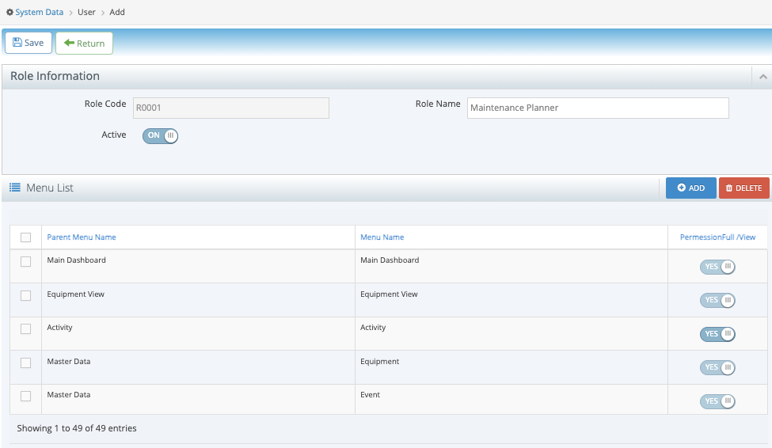

 |  |  | Add Role CA&A
 |  |  | Update Role CA&A (Inactive)
 |  |  | note : ส่งไป CA&A เฉพาะชื่อ Role และ

ผูกเมนูใน Pyramid ให้นำมา Setting ในเมนู Role ให้ครบ

 |  | Module Critical Machine ยังไม่ได้แสดงให้ set permission

Req_3
เพิ่ม Program แจ้ง Session Timeout กรณีเว้นว่างจากการใช้งาน | 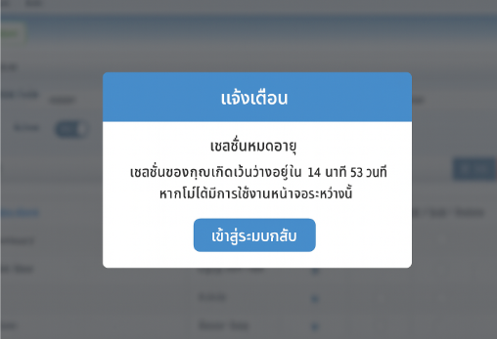
เพิ่ม Program แจ้ง Session Timeout กรณีใช้งานอย่างต่อเนื่อง | 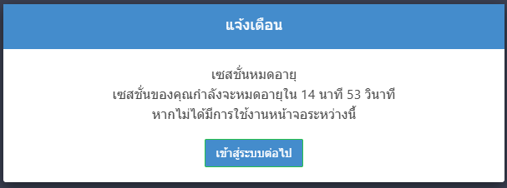
เพิ่มหน้าจอ Set up Session Timeout | 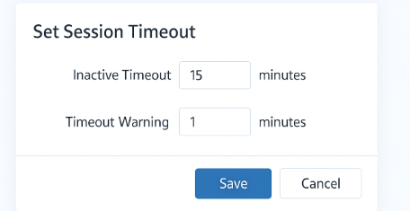

Req_4
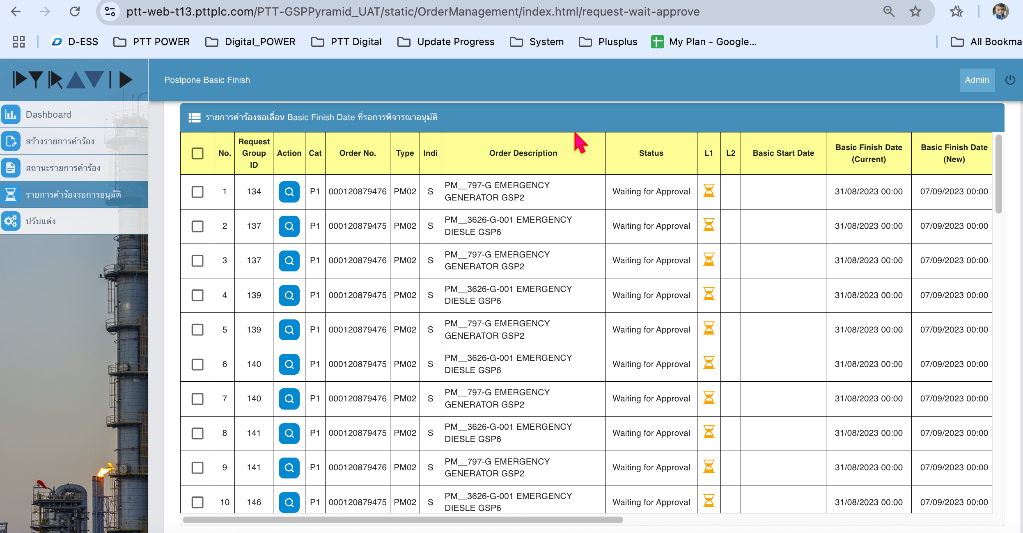
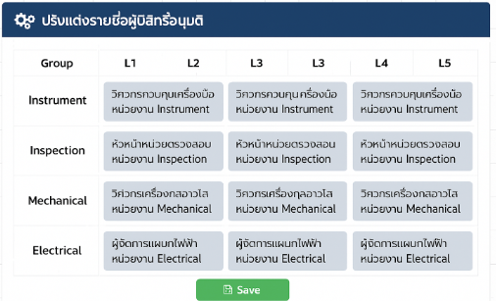
Postpone Basic Finish Date
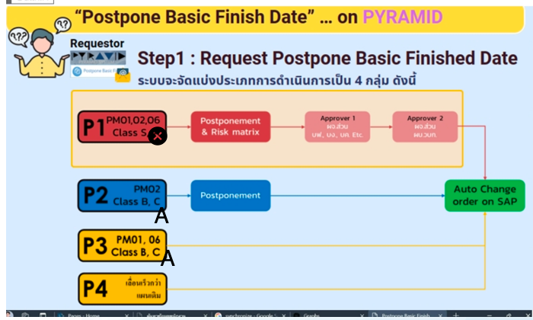
เพิ่มผู้อนุมัติ หัวหน้าหน่วย หรือ ผู้จัดการแผนก Operationสำหรับ P1
เพิ่มผู้อนุมัติ
หัวหน้าหน่วย หรือ ผู้จัดการแผนก Operation
ติดประเด็น กำหนดพนักงานอาวุโสของหน่วยงานอย่างไร ต้องส่งหาทุกคน หรือกำหนดตาม Group

 |  | ปรับ Logic Workflow P1 ไม่ต้องเอา Class A

 |  | ปรับ Logic Workflow P2, P3 เพิ่ม Class A

บังคับการระบุ Material ที่เป็นเหตุผลของ No Spare Parts Available สำหรับ Ranking SCE เนื่องจากเป็นการควบคุมความเสี่ยงด้านความปลอดภัย ควรจะต้องมีผู้รับผิดชอบในการติดตามงานข้างต้น,

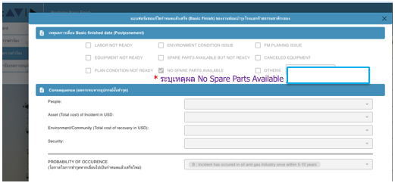

 | ปรับให้แสดง L1-L5

Req_5
เพิ่มคอลีมน์ แสดง Order Status จาก SAP
เพิ่มคอลีมน์ แสดง Order Status จาก SAP

Req_6
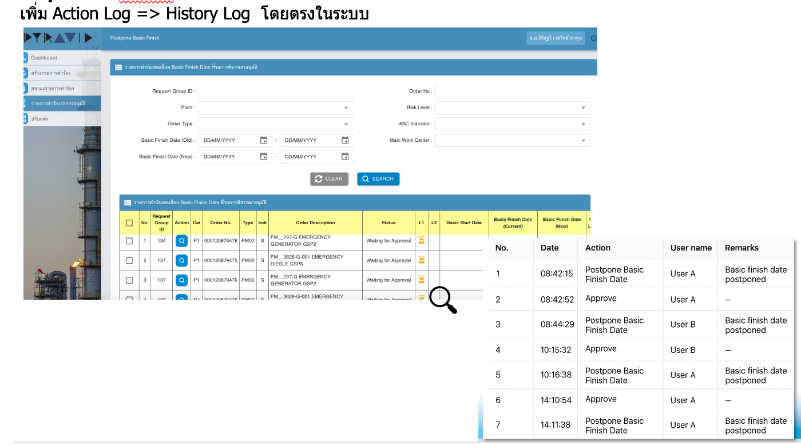

Req_7
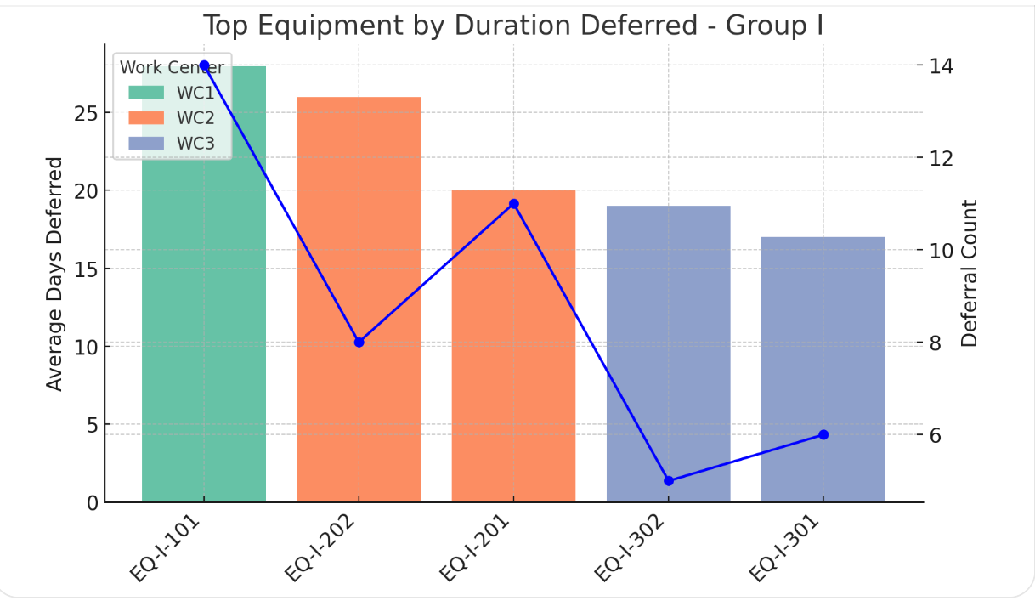
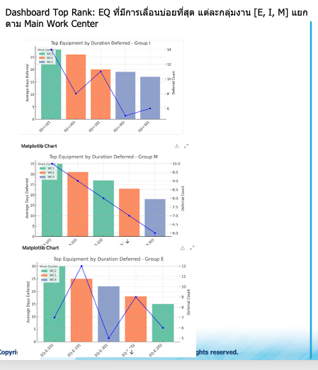
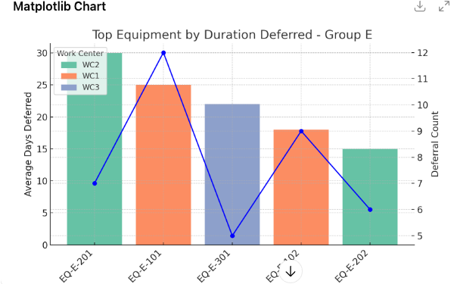
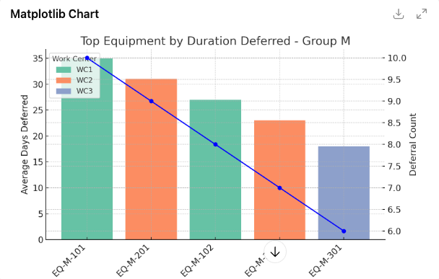
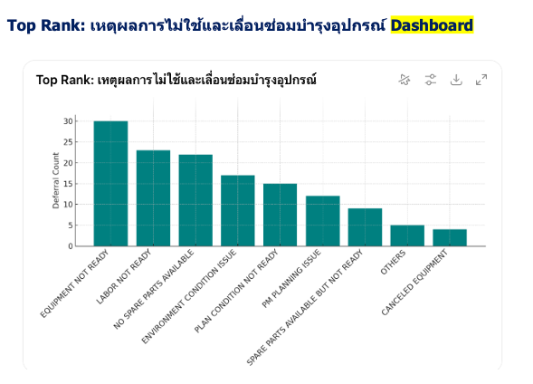
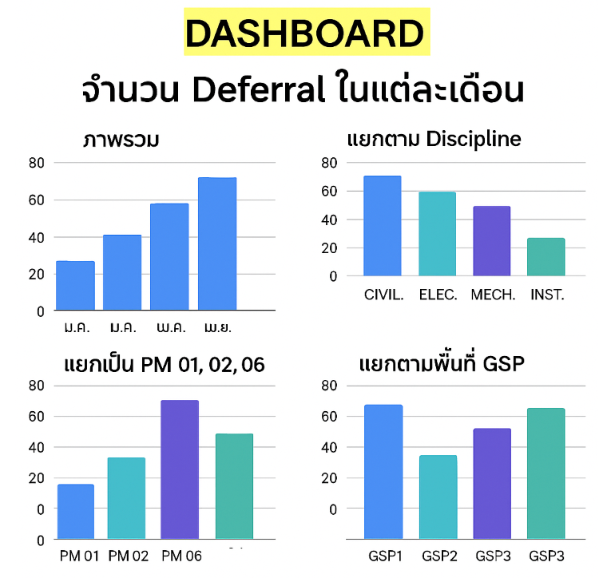
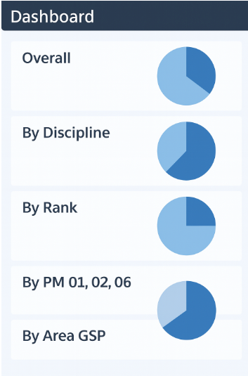
1.จำนวน Deferral ในแต่ละเดือน –Dashboard
1.ภาพรวม
2.แยกตาม Discipline
3.แยกตาม Rank
4.แยกเป็น PM 01, 02, 06
5.แยกตามพื้นที่ GSP

แสดง Order ที่มีความเสี่ยง Max > Min
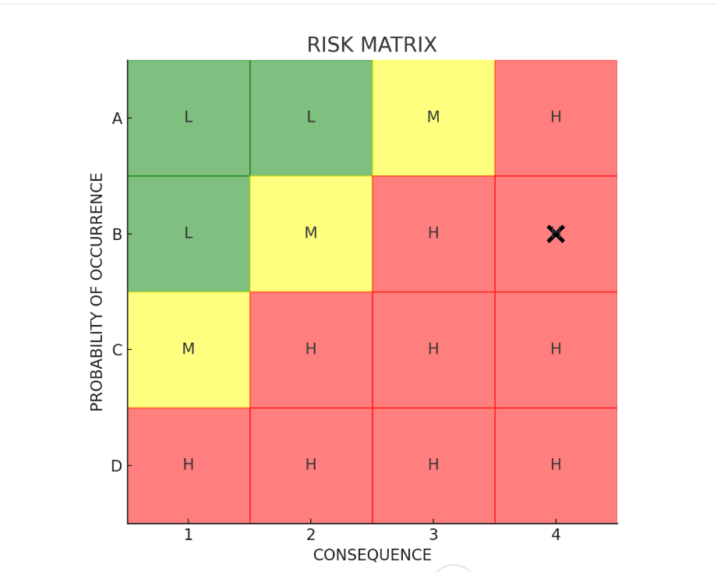
 | Risk Level | Cat | Order No | Type | Indicator | Order Description
 | H5 | P1 | 1100002612 | PM01 | A | ซ่อมอุปกรณ์ A
 | M11 | P1 | 1100002613 | PM01 | B | ซ่อมอุปกรณ์ B
 | L14 | P1 | 1100002614 | PM01 | S | ซ่อมอุปกรณ์ C

 | Date | Admin User | Activity | User Name | Role |  |  |  |  | Date | Updated By | Before | After
 | 07/10/2025 | Admin1 | Add | 560172 | Deferral_Requester |  |  |  |  | 08/10/2025 9:00 AM | THANIYA.K | Requester | Requester,Admin
 | 07/10/2025 | Admin1 | Change | 560172 | iLogbook_Requester |  |  |  |  | 08/10/2025 15.00 PM | THANIYA.K | Requester,Admin | Requester,Admin,Reviewer
 |  |  |  |  |  |  | ผู้จัดการแผนก/หัวหน้าหน่วย

 |  |  |  |  |  |  | รหัสหน่วยงาน | หน่วยงาน | ผู้จัดการแผนก/หัวหน้าหน่วย
 |  |  |  |  |  |  | 80000636 | พย.บรก. | xxx xxxx (540208)
 |  |  |  |  |  |  | 80000577 | ปผ.ยรก. | xxx xxxx (410056) | WOบอก Plant ไหน |  | ผู้จัดการแผนก/หัวหน้าหน่วย | เลือก Plant > หน่วยงาน > ชื่อ

 |  |  |  |  |  |  | cc mail พนักงานอาวุโส ปภ.ผยก. & วป.วบก |  |  | ปุ่ม ALL เลือก plant และหน่วยงานและทีมงาน
 |  |  |  |  |  |  |  |  |  |  |  | เพิ่ม CC เลือก Plant ALL (cc mail พนักงานอาวุโส ปภ.ผยก. & วป.วบก)
 |  |  |  |  |  |  | รหัสหน่วยงาน | หน่วยงาน | ชื่อ นามสกุล | plant code | plant name | หน่วยงาน | ชื่อ
 |  |  |  |  |  |  | 80000564 | ปภ.ผยก. | xxx xxxx (560156) | 2300 | GSP1 | ปภ.ผยก | นายก
 |  |  |  |  |  |  | 80000564 | ปภ.ผยก. | xxx xxxx (560160) | 2300 | GSP1 | ปภ.ผยก | นายก
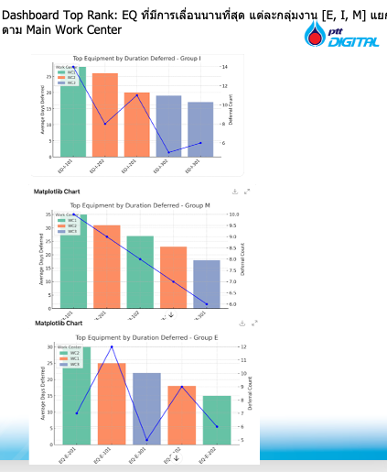
 |  |  |  |  |  |  | 80002080 | วป.วบก. | xxx xxxx (560161) | 2300 | GSP1 | ปภ.ผยก | นายก
 |  |  |  |  |  |  | 80002080 | วป.วบก. | xxx xxxx (560161) | XXX | TANK
 |  |  |  |  |  |  |  |  |  | XXX | GPPP

